BDC S2 2025
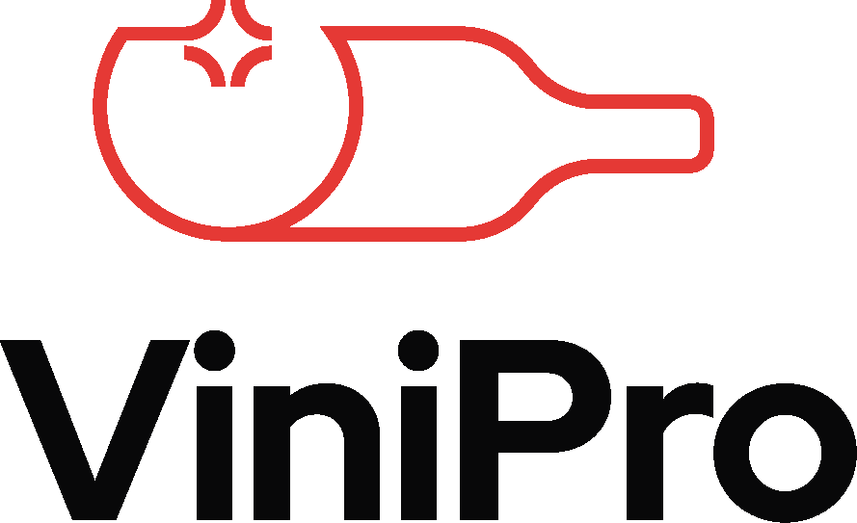
COMMANDES GROUPÉES VINS |  |  |  |  |  |  | Entreprise :
CSE & COLLECTIVITÉS AUTOMNE / HIVER 2025 |  |  |  |  |  |  | Nom, Prénom :
BON DE COMMANDE INDIVIDUEL |  |  |  |  |  |  | Email :
Valable du 01/09/2025 au 19/12/2025 |  |  |  |  |  |  | Téléphone :

N° | Désignation / Appellation | CL | Prix btl TTC | Unité/lot | Prix TTC du lot | Nbr de lots | Prix total TTC | N° | Désignation / Appellation | CL | Prix btl TTC | Unité/lot | Prix TTC du lot | Nbr de lots | Prix total TTC
OFFRES 1=3 |  |  |  |  |  |  |  | 20 | Jurançon La Fleur d'Occitan L'Apogée AOP | 75cl | 8.99 € | 6 | 53.94 € |  | - €
43 | Lussac-Saint-Emilion Château Caillou les Martins AOP | 75cl | 4.50 € | 18 | 81.00 € |  | - € | 21 | Viognier Plaisir de Vigne IGP Oc | 75cl | 4.80 € | 6 | 28.80 € |  | - €
267 | La Fleur d'Occitan IGP Côtes de Gascogne Moelleux | 75cl | 3.50 € | 18 | 63.00 € |  | - € | 23 | Vouvray Pierre Brevin AOP | 75cl | 6.99 € | 6 | 41.94 € |  | - €
OFFRES 1=2 |  |  |  |  |  |  |  | 24 | Loupiac Château de Toulet AOP | 75cl | 7.50 € | 6 | 45.00 € |  | - €
1 | Cruse - Cuvée du Millénaire Blanc de Blancs Brut | 75cl | 3.99 € | 12 | 47.88 € |  | - € | 25 | Coteaux du Layon M de Montguéret AOP | 75cl | 8.50 € | 6 | 51.00 € |  | - €
16 | Muscat Petits Grains Plaisir de Vigne IGP Côtes du Brian | 75cl | 4.50 € | 12 | 54.00 € |  | - € | 26 | Sauternes Bastor Lamontagne AOP | 75cl | 11.99 € | 6 | 71.94 € |  | - €
22 | Bordeaux Moelleux Comtesse de Julignac AOP | 75cl | 3.99 € | 12 | 47.88 € |  | - € | 27 | Bonnezeaux Château de Fesles AOP | 50cl | 12.99 € | 6 | 77.94 € |  | - €
32 | Côtes-de-Bourg Château Peychaud AOP | 75cl | 4.50 € | 12 | 54.00 € |  | - €
37 | Medoc Cru Bourgeois Château Gravat AOP | 75cl | 4.99 € | 12 | 59.88 € |  | - € | BORDEAUX
49 | Montagne-Saint-Emilion Chants de Faizeau AOP | 75cl | 6.99 € | 12 | 83.88 € |  | - € | 29 | Entre-Deux-Mers Château Moulin de Launay AOP | 75cl | 2.99 € | 6 | 17.94 € |  | - €
55 | Malbec La Fleur d'Occitan VDF | 75cl | 3.50 € | 12 | 42.00 € |  | - € | 30 | Blaye Côtes-de-Bordeaux Château les Petits Ardouins "Cuvée Prestige" AOP | 75cl | 4.99 € | 6 | 29.94 € |  | - €
59 | Pinot Noir Maurice Gentilhomme VDF | 75cl | 3.99 € | 12 | 47.88 € |  | - € | 31 | Haut-Medoc Château Cap l'Ousteau AOP | 75cl | 7.99 € | 6 | 47.94 € |  | - €
60 | Chardonnay Maurice Gentilhomme VDF | 75cl | 3.99 € | 12 | 47.88 € |  | - € | 33 | Graves Dame de Saint-Robert Rouge AOP | 75cl | 5.50 € | 6 | 33.00 € |  | - €
64 | Pinot Noir Moillard Symphorien Prestige VDF | 75cl | 4.99 € | 12 | 59.88 € |  | - € | 34 | Graves Dame de Saint-Robert Blanc AOP | 75cl | 5.50 € | 6 | 33.00 € |  | - €
65 | Chardonnay Moillard Symphorien Prestige VDF | 75cl | 4.99 € | 12 | 59.88 € |  | - € | 35 | Pessac-Léognan Les Hauts de Maujan Blanc AOP | 75cl | 9.99 € | 6 | 59.94 € |  | - €
71 | Pinot Noir Fût Labouré Gontard Cuvée "Les Baies" | 75cl | 9.99 € | 12 | 119.88 € |  | - € | 36 | Pessac-Léognan Les Hauts de Maujan Rouge AOP | 75cl | 9.99 € | 6 | 59.94 € |  | - €
72 | Chardonnay Fût Labouré Gontard Cuvée "Roc Blanc" | 75cl | 9.99 € | 12 | 119.88 € |  | - € | 38 | Moulis Château Bouqueyran AOP | 75cl | 9.99 € | 6 | 59.94 € |  | - €
77 | Coteaux Bourguignons Maurice Gentilhomme AOP | 75cl | 6.50 € | 12 | 78.00 € |  | - € | 39 | Saint-Estèphe Château Moutinot AOP | 75cl | 11.50 € | 6 | 69.00 € |  | - €
88 | Côtes-du-Rhône Le Grand Roi AOP | 75cl | 3.50 € | 12 | 42.00 € |  | - € | 40 | Pauillac Calvet AOP | 75cl | 16.50 € | 6 | 99.00 € |  | - €
92 | Viognier Maison Clément Daniel Cuvée "Confident" VDF | 75cl | 3.99 € | 12 | 47.88 € |  | - € | 41 | Margaux Dulong AOP | 75cl | 16.99 € | 6 | 101.94 € |  | - €
93 | Syrah Maison Clément Daniel Cuvée "Grand Fauconnier" VDF | 75cl | 3.99 € | 12 | 47.88 € |  | - € | 42 | Saint-Julien Louis Eschenauer AOP | 75cl | 17.99 € | 6 | 107.94 € |  | - €
110 | Obra Domaine du Joncas AOP | 75cl | 4.99 € | 12 | 59.88 € |  | - € | 44 | Fronsac Prince Olivier AOP | 75cl | 4.99 € | 6 | 29.94 € |  | - €
135 | Jardins Secrets Cap d'Agde IGP Côtes-de-Thau | 75cl | 4.99 € | 12 | 59.88 € |  | - € | 45 | Lussac-Saint-Emilion Château Pont de Pierre AOP | 75cl | 7.50 € | 6 | 45.00 € |  | - €
141 | Bon Vivant rosé IGP Méditerranée | 75cl | 3.99 € | 12 | 47.88 € |  | - € | 46 | Saint-Emilion Château Pailhas AOP | 75cl | 9.99 € | 6 | 59.94 € |  | - €
148 | Chenin Caves Saint-Roch VDF | 75cl | 3.99 € | 12 | 47.88 € |  | - € | 47 | Saint-Emilion Grand Cru Château Chapelle Despagnet AOP | 75cl | 13.99 € | 6 | 83.94 € |  | - €
149 | Pinot Noir Caves Saint-Roch VDF | 75cl | 3.99 € | 12 | 47.88 € |  | - € | 48 | Bordeaux Château Haut Fourat AOP | 1,5l | 6.99 € | 1 | 6.99 € |  | - €
156 | Bourgueil Marcel Martin Cuvée "Le Prévot" AOP | 75cl | 4.99 € | 12 | 59.88 € |  | - € | 50 | Lalande de Pomerol Château La Petite Duchesse AOP | 75cl | 9.99 € | 6 | 59.94 € |  | - €
161 | Pinot Noir 50/50 Jean-Rémy Haeffelin AOP | 75cl | 6.99 € | 12 | 83.88 € |  | - € | 51 | Lalande de Pomerol Les Hauts de Sergant AOP | 75cl | 11.99 € | 6 | 71.94 € |  | - €
175 | Carmenere Conde Jose DO Colchagua | 75cl | 4.99 € | 12 | 59.88 € |  | - € | 52 | Pomerol La Fleur Baron AOP | 75cl | 17.99 € | 6 | 107.94 € |  | - €
180 | Nero D'Avola Villa Cardini DOC Sicilia | 75cl | 4.99 € | 12 | 59.88 € |  | - € | 53 | Pomerol Château Feytit Guillot AOP | 75cl | 24.99 € | 6 | 149.94 € |  | - €
192 | Triple Bière Triple 9% - Brasserie Motte-Cordonnier | 33cl | 1.69 € | 24 | 40.56 € |  | - € | 54 | Montagne-Saint-Emilion Chants de Faizeau AOP | 1,5l | 14.99 € | 1 | 14.99 € |  | - €
196 | Blonde Recette Originale Bière Blonde 4,8% - Brasserie Uberach | 33cl | 1.59 € | 24 | 38.16 € |  | - €
201 | IPA Bière Blonde IPA 5% - Brasserie Riviera | 33cl | 1.49 € | 24 | 35.76 € |  | - € | SUD-OUEST
211 | Liqueur de pomme verte Jardins Secrets 16,6% | 70cl | 8.50 € | 2 | 17.00 € |  | - € | 56 | Côtes de Gascogne Sec La Fleur d'Occitan IGP | 75cl | 3.99 € | 6 | 23.94 € |  | - €
OFFRES DECOUVERTES 1+1 |  |  |  |  |  |  |  | 57 | Bergerac La Fleur d'Occitan AOP | 75cl | 3.99 € | 6 | 23.94 € |  | - €
2 | Touraine Rosé Caves St Roch Demi-sec & Cruse Cuvée du Millénaire Rosé Brut | 75cl | 3.99 € | 12 | 47.88 € |  | - € | 58 | Cahors Malbec La Fleur d'Occitan AOP | 75cl | 5.99 € | 6 | 35.94 € |  | - €
28 | Bordeaux Comte de Julignac AOP & Medoc Comte de Julignac AOP | 75cl | 3.99 € | 12 | 47.88 € |  | - €
99 | Côtes-du-Rhône «Vieux Manuscrit» AOP & Côtes-du-Rhône Prestige AOP | 75cl | 4.99 € | 12 | 59.88 € |  | - € | BEAUJOLAIS
104 | Merlot-Cabernet-Syrah L'Effet Boeuf VDF & Syrah-Marselan L'Effet Boeuf IGP Oc | 75cl | 5.00 € | 12 | 60.00 € |  | - € | 61 | Brouilly Maurice Gentilhomme AOP | 75cl | 7.99 € | 6 | 47.94 € |  | - €
125 | Fitou Domaine Sainte Anne AOP & Corbières Vignoble Beaubourg AOP | 75cl | 4.50 € | 12 | 54.00 € |  | - € | 62 | Morgon Maurice Gentilhomme AOP | 75cl | 8.50 € | 6 | 51.00 € |  | - €
 |  |  |  |  |  |  |  | 63 | Saint-Amour Maurice Gentilhomme AOP | 75cl | 8.99 € | 6 | 53.94 € |  | - €

BULLES |  |  |  |  |  |  |  | BOURGOGNE
3 | Cruse Blanc de Blancs Brut | 75cl | 3.50 € | 6 | 21.00 € |  | - € | 66 | Bourgogne Aligoté Maurice Gentilhomme AOP | 75cl | 6.99 € | 6 | 41.94 € |  | - €
4 | Cruse Rosé Brut effervescent | 75cl | 3.99 € | 6 | 23.94 € |  | - € | 67 | Saint Bris Maurice Gentilhomme AOP | 75cl | 7.50 € | 6 | 45.00 € |  | - €
5 | Pont Royal Demi-sec | 75cl | 4.99 € | 6 | 29.94 € |  | - € | 68 | Bourgogne Chardonnay Moillard Symphorien AOP | 75cl | 8.99 € | 6 | 53.94 € |  | - €
6 | Muscat Pétillant Brut 24 Carat Louis Eschenauer | 75cl | 6.50 € | 6 | 39.00 € |  | - € | 69 | Hautes Côtes de Beaune Moillard Symphorien AOP | 75cl | 12.50 € | 6 | 75.00 € |  | - €
7 | Ice Blanc Brut Dargent Chardonnay | 75cl | 6.50 € | 6 | 39.00 € |  | - € | 70 | Mâcon-Charnay Labouré Gontard AOP | 75cl | 8.99 € | 6 | 53.94 € |  | - €
8 | Ice Blanc Brut Dargent Chardonnay | 1,5l | 13.99 € | 1 | 13.99 € |  | - € | 73 | Petit Chablis Moillard Symphorien AOP | 75cl | 10.99 € | 6 | 65.94 € |  | - €
...

